Table 35
12.24 Celik Huruf bagi Penduduk Berumur 9 Tahun dan Ke atas mengikut Bangsa dan Jantina Literacy of the Population Aged 9 and Above by Race and Sex
Orang / Person
Race | Lelaki Male | Perempuan Female |  | Lelaki Male | Perempuan Female |  | Lelaki Male | Perempuan Female | Lelaki Male | Perempuan Female
Melayu Malay | 59,750 | 54,536 |  | 82,090 | 77,494 |  | 105,511 | 100,442 | 125,190 | 121,139
Puak Asli Lain (1) 5,903 3,412 - Other Indigenous |  |  |  |  |  | - |  |  |  |  | - | - | - | -
Cina 17,608 Chinese |  |  | 13,610 | 15,666 |  | 13,963 |  |  |  |  | 17,775 | 16,863 | 19,149 | 18,158
Lain-lain 16,875 Others |  |  | 8,761 | 33,315 |  | 31,018 |  |  |  |  | 46,488 | 37,570 | 54,219 | 36,652
Jumlah 100,136 |  |  | 80,319 | 131,071 |  | 122,475 |  |  |  |  | 169,774 | 154,875 | 198,558 | 175,949
Total
Sumber : Jabatan Perancangan Ekonomi dan Statistik, Kementerian Kewangan dan Ekonomi Source : Department of Economic Planning and Statistics, Ministry of Finance and Economy
1991
2001
2011
2021
Bangsa
Nota : (1) Bagi Banci Penduduk dan Perumahan 2001, 2011 dan 2021, bangsa Puak Asli Lain termasuk dalam Lain-lain Note : For Population and Housing Census 2001, 2011 and 2021, Other Indigenous race included in Others

Table 37
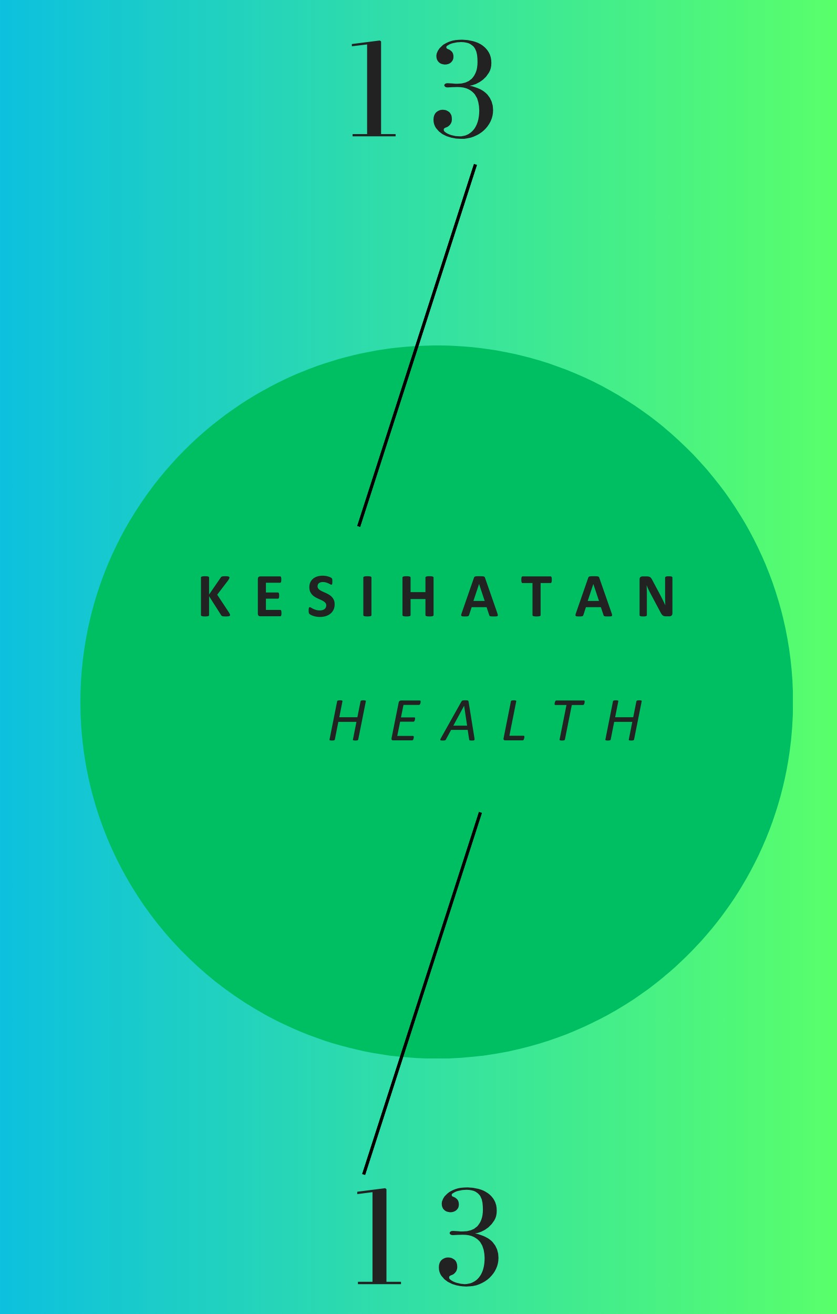
12.26 Keahlian, Pengguna dan Pinjaman Buku Perpustakaan di Dewan Bahasa dan Pustaka Library Membership, Users and Book Lending at the Language and Literature Bureau
Tahun 2019 2020 2021 2022 2023 Year
Seksyen Kanak-Kanak Children Section
Keahlian / Memberships |  | 1,917 |  | 1,744 |  | 998 |  | 1,642 |  | 1,807
Pengguna / Users |  | 66,899 |  | 42,681 |  | 27,488 |  | 34,336 |  | 41,537
Pinjaman Buku / Book Lending |  | 51,476 |  | 33,549 |  | 26,559 |  | 20,724 |  | 38,596
Seksyen Belia Youth Section
Keahlian / Memberships |  | 688 |  | 729 |  | 480 |  | 898 |  | 994
Pengguna / Users |  | 39,960 |  | 27,067 |  | 15,070 |  | 16,820 |  | 16,849
Pinjaman Buku / Book Lending |  | 9,266 |  | 5,411 |  | 4,131 |  | 4,827 |  | 10,823
Seksyen Dewasa Adults Section
Keahlian / Memberships |  | 949 |  | 843 |  | 912 |  | 1,432 |  | 1,413
Pengguna / Users |  | 80,136 |  | 60,690 |  | 39,175 |  | 52,315 |  | 55,070
Pinjaman Buku / Book Lending |  | 22,746 |  | 18,106 |  | 12,170 |  | 13,106 |  | 27,326
Jumlah Total
Keahlian / Memberships | 3,554 |  | 3,316 |  | 2,390 |  | 3,972 |  | 4,214
Pengguna / Users | 186,995 |  | 130,438 |  | 81,733 |  | 103,471 |  | 113,456
Pinjaman Buku / Book Lending | 83,488 |  | 57,066 |  | 42,860 |  | 38,657 |  | 76,745
Sumber : Dewan Bahasa dan Pustaka, Kementerian Kebudayaan, Belia dan Sukan Source : Language and Literature Bureau, Ministry of Culture, Youth and Sports

